행사안내
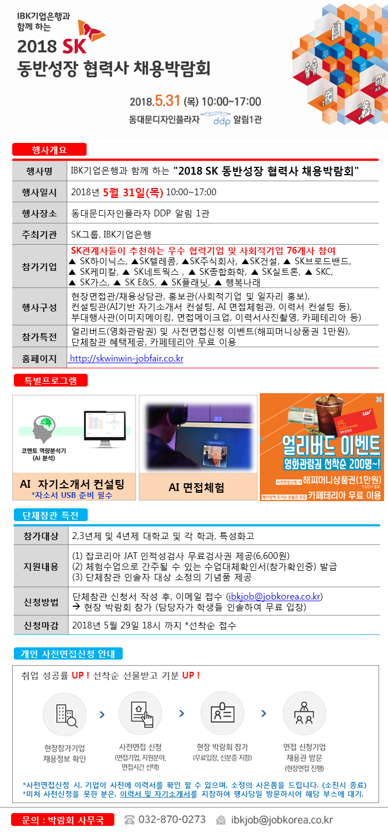
IBK기업은행과 함께 하는 "2018 SK 동반성장 협력사 채용박람회" 5/31(목), 동대문 DDP 알림1관
홈페이지 | http://skwinwin-jobfair.co.kr

인공지능 AI 컨설팅 안내
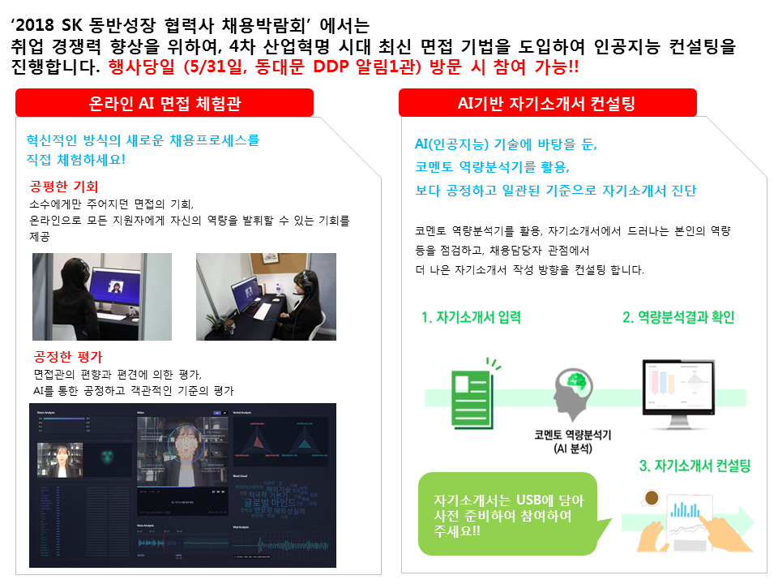
IBK기업은행과 함께 하는 "2018 SK 동반성장 협력사 채용박람회" 5/31(목), 동대문 DDP 알림1관
홈페이지 | http://skwinwin-jobfair.co.kr

